2022_12_data
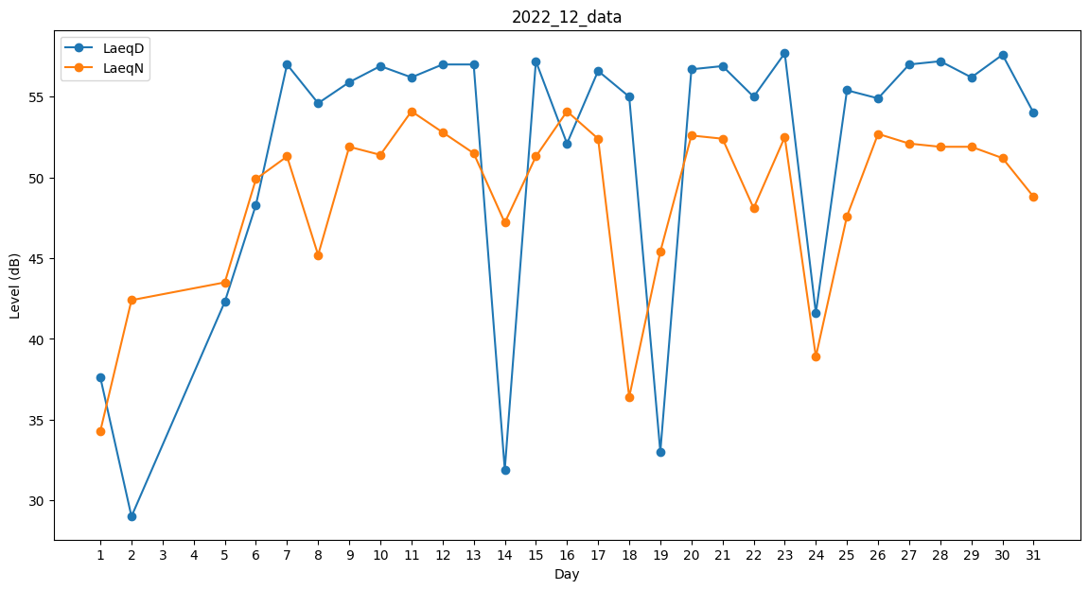
Day | LaeqD | LaeqN
1 | 37.6 | 34.3
2 | 29 | 42.4
3 | 39.2 | 0
4 | 0 | 36
5 | 42.3 | 43.5
6 | 48.3 | 49.9
7 | 57 | 51.3
8 | 54.6 | 45.2
9 | 55.9 | 51.9
10 | 56.9 | 51.4
11 | 56.2 | 54.1
12 | 57 | 52.8
13 | 57 | 51.5
14 | 31.9 | 47.2
15 | 57.2 | 51.3
16 | 52.1 | 54.1
17 | 56.6 | 52.4
18 | 55 | 36.4
19 | 33 | 45.4
20 | 56.7 | 52.6
21 | 56.9 | 52.4
22 | 55 | 48.1
23 | 57.7 | 52.5
24 | 41.6 | 38.9
25 | 55.4 | 47.6
26 | 54.9 | 52.7
27 | 57 | 52.1
28 | 57.2 | 51.9
29 | 56.2 | 51.9
30 | 57.6 | 51.2
31 | 54 | 48.8

